Fotos GO
Registros del equipo
1. Inspeccion Diaria
2. Programa de mantenimiento
3. Ultimo mantenimiento
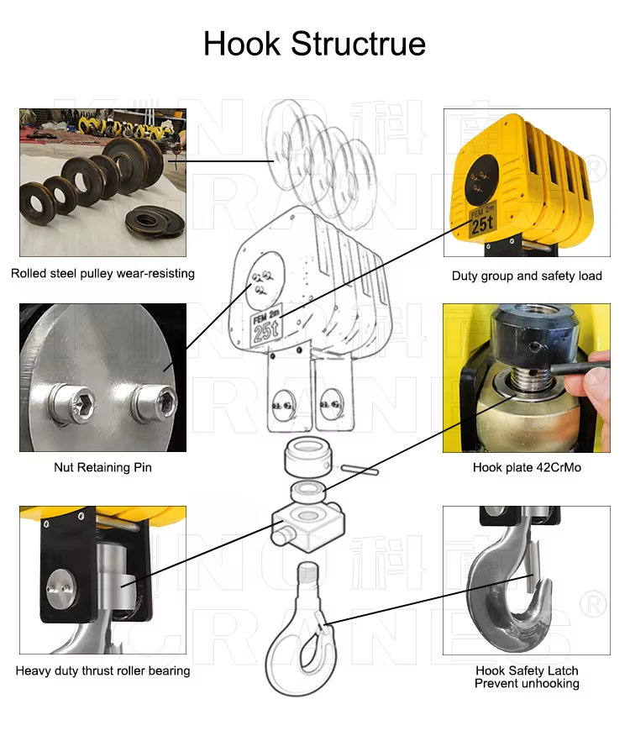
Aparejo Inferior
4. Apertura de gancho de carga

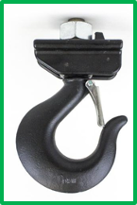

5. Pestillo de seguridad

6. Balero axial giro/lubricacion
7. Poleas de aparejo inferior
8. Pernos de aparejo inferior
9. Guardas de aparejo inferior
10. Tornilleria de aparejo inferior
11. Candados de pernos
12. Etiqueta de capacidad
Cable de Carga Principal
13. Diametro
14. Caidas
15. Lubricacion
16. Deformacion y/o cocas
17. Hilos y torones
18. Casquillos y puntas
19. Punto fijo
Cable de Carga Auxiliar
20. Diametro
21. Caidas
22. Lubricacion
23. Deformacion y/o cocas
24. Hilos y torones
25. Casquillos y puntas
26. Punto fijo
Aparejo Superior
27. Poleas de aparejo superior
28. Polea igualadora (reenvio)
29. Pernos de aparejo superior
30. Guardas de aparejo superior
31. Tornilleria de aparejo superior
32. Candados de pernos
Sistema Electrico de Carro
33. Freno Electromagnetico
34. Motor electrico
35. Contactores
36. Variador de velocidad
37. Resistencia de frenado dinamico
38. Limit switch y levas
44 | NOM-006-STPS 8.2.3.c
45 | ASME B30.2-2.3.4.a
46 | ASME B30.2-2.3.3.c(4)
47 | NOM-006 8.2.3.b
48 | NOM-006 8.2.3.d
49 | ASME B30.2-1.14.2
50 | ASME B30.2-1.14.1
51 | ASME B30.2-1.14.6
52 | ASME B30.2-2.3.4.a
53 | ASME B30.2-2.1.3.b(1)
54 | ASME B30.2-2.1.3.b(4)
55 | ASME B30.2-2.1.3.b(4)
56 | ASME B30.2-2.1.3.b(5)
57 | NOM-006 8.2.3.b
58 | NOM-006 8.2.3.d
59 | NOM-006 8.2.3.b
60 | NOM-006 8.2.3.i
61 | ASME B30.2-2.1.3.b(7)
62 | NOM-006-STPS 8.2.2.a
63 | ASME B30.2-2.1.3(b)(5)
64 | ASME B30.2-2.1.3(b)(5) | 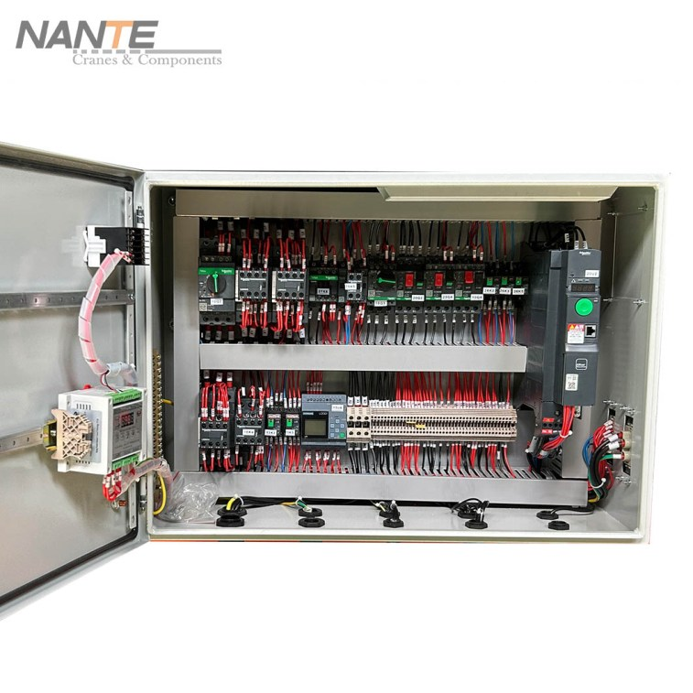
65 | ASME B30.2-2.1.3(b)(7)
66 | ASME B30.2-2.1.3(b)(10)
67 | ASME B30.2-2.1.3(b)(1)(2)
68 | ASME B30.2-2.1.3(b)(4)
69 | ASME B30.2-2.1.3(b)(4)
70 | ASME B30.2-2.1.3(b)(4)
71 | ASME B30.2-2.1.3(b)(4)
72 | ASME B30.2-2.1.3(b)(4)
73 | ASME B30.2-2.3.4.a
74 | ASME B30.2-2.1.3(b)(4)
75 | NOM-006 8.2.3.b
76 | ASME B30.2-2.1.3(b)(2)
77 | ASME B30.2-2.1.3(b)(12)
78 | ASME B30.2-2.1.2(c)(1)
79 | NOM-006 8.2.3.b
80 | NOM-006 8.2.3.i
81 | ASME B30.2-2.1.3.b(7)
82 | NOM-006-STPS 8.2.2.a
83 | ASME B30.2-2.1.3(b)(5)
84 | ASME B30.2-2.1.3(b)(7)
85 | ASME B30.2-2.1.3(b)(5)
86 | ASME B30.2-2.1.3(b)(1)(2)
87 | ASME B30.2-2.1.3(b)(1)(2)
88 | ASME B30.2-2.1.3(b)(4)
89 | ASME B30.2-2.1.3(b)(4)
90 | ASME B30.2-2.1.3(b)(4)
91 | ASME B30.2-2.1.3(b)(4)
92 | ASME B30.2-1.13.2(a)
93 | ASME B30.2-1.13.1(d)
94 | ASME B30.2-1.13.2(a)
95 | ASME B30.2-2.1.3(b)(9)
96 | ASME B30.2-1.13.1(e)
97 | ASME B30.2-1.13.1(d)
98 | ASME B30.2-1.13.2(a)
99 | ASME B30.2-1.13.3(j)
100 | NOM-006 8.4.1.a
101 | NOM-006 8.4.1.a(5)
102 | NOM-006 8.4.1.a(6)(7)
103 | NOM-006 8.4.1.b
104 | ASME B30.2-1.13.5(a)
105 | ASME B30.2-1-13.5(c)(3)
106 | ASME B30.2-1.13.6
107 | ASME B30.2-2.1.3(b)(9)
108 | OSHA 1910.179(i)
109 | OSHA 1910.179(i)
110 | NOM-006 8.4.1.a(4)
112 | OSHA 1910.179(i)
113 | ASME B30.2-1.5.6
114 | ASME B30.2-1.3.2(2)
115 | ASME B30.2-1.3.2(4)
116 | ASME B30.2-1.3.2(2)
117 | ASME B30.2-1.3.1(a)

